Worksheet
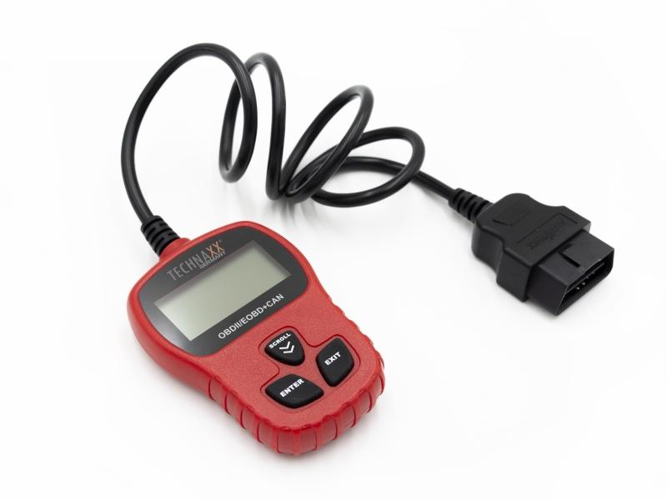
Technaxx Diagnosegerät OBD II Scanner TX-184

Artikelnummer | 4983 |  | VE | 58
EAN | 4260358125190 |  | Stück pro Palette | 696
Zollnummer | 90318080 |  | Lagen Pro Palette | 3

Abmessungen - Artikel
Länge(cm) | Breite(cm) | Höhe(cm) | Gewicht(g)
7 | 2 | 10 | 178

Abmessungen - Artikelverpackung
Länge(cm) | Breite(cm) | Höhe(cm) | Leergewicht(g) | Gewicht(g) Artikel+Verpackung
15.3 | 3.4 | 24.4 | 41 | 306

Abmessungen - VE Karton (Masterkarton)
Länge(cm) | Breite(cm) | Höhe(cm) | Gewicht(g)
49 | 44.5 | 39.3 | 14500

Verpackung - Bestandteile
Rest Zubehör (g) | Papier/Pappe (g) | Styropor (g) | Kunstst. Hohlkörper(g) | Kunstst. Folien(g) | Materialverbunde (g)
0 | 51 | 0 | 31 | 0 | 0

Weiterführende Informationen
Technaxx Reseller Portal

